关系图
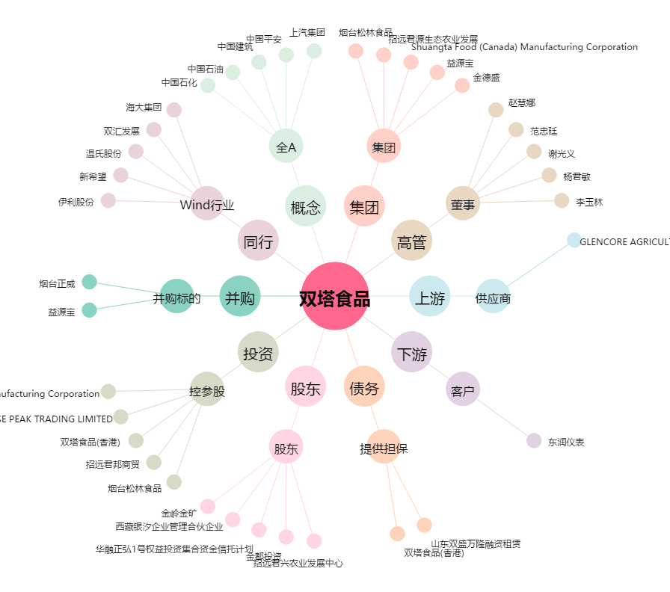
双塔食品[002481.SZ] - 关系概览图

